Exercice 4
Compléter le tableau de la loi binomiale pour n=10
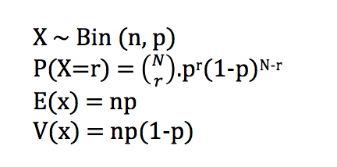

n=10 |  | Probabilité succès
 |  | 0.05 | 0.1 | 0.15 | 0.2 | 0.25 | 0.3 | 0.35 | 0.4 | 0.45 | 0.5
Nombre succès | 0
 | 1
 | 2
 | 3
 | 4
 | 5
 | 6
 | 7
 | 8
 | 9
 | 10
 | Somme

